Hoja1
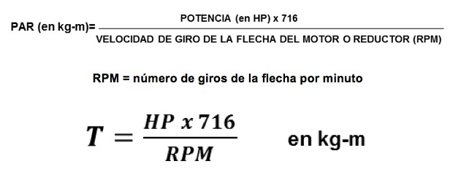

iten |  |  | voltaje(v-dc) | corriente(A) | torque(Nm) | potencia(hp) | potencia(cv) | potencia(w) | velocidad(rpm)
1 | motor de la cueva |  | 19 | 2 | 2.2224244976 | 0.0509588 |  | 38 | 161
2 | caminadora |  | 220 | 5 | 2.1064684262 | 1.5 |  | 1118.55 | 5000
3 | arrancador de moto |  | 12 | 100 | 138.53540683 | 1.973 | 2 | 1491.4 | 60-100

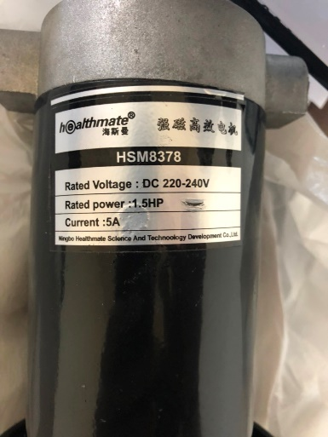
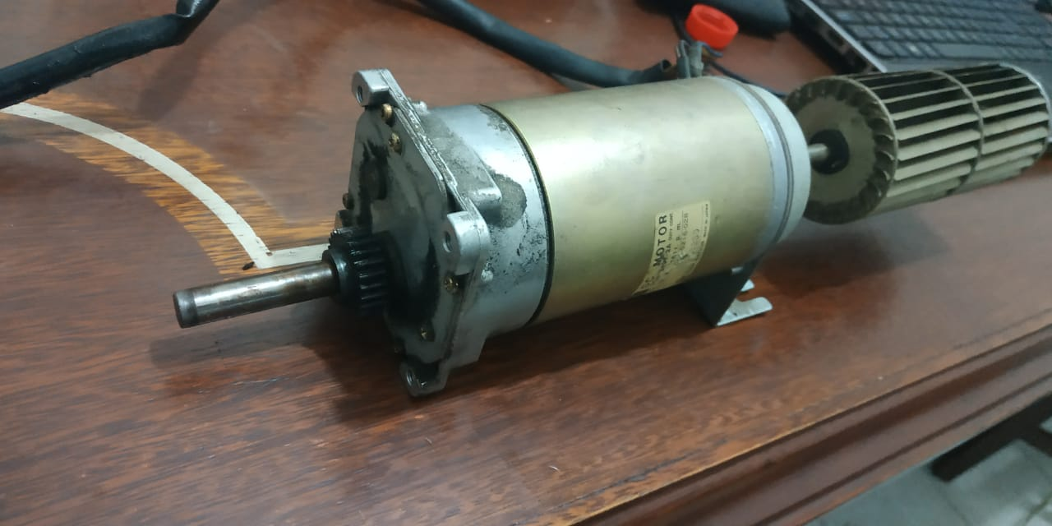
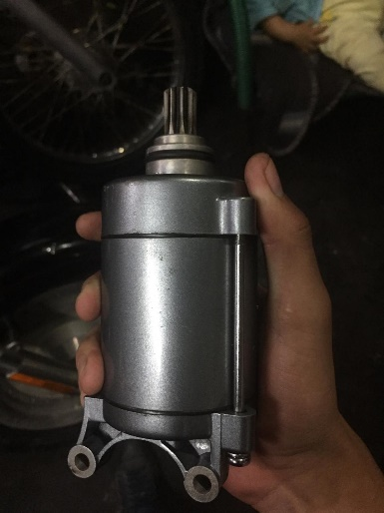
 | 2 |  |  |  | 1 |  |  |  |  | 3
 |  |  |  |  |  |  |  |  |  |  | opcion1:motor de la cueva
 |  |  |  |  |  |  |  |  |  |  | 1.-tiene similar torque al de la caminadora sin utilizar altos voltajes.
 |  |  |  |  |  |  |  |  |  |  | 2.-su potencia electrica es mas baja por lo tanto mas facil de controlar
 |  |  |  |  |  |  |  |  |  |  | 3.-para alcanzar el torque deseado se debera modificar el diseño de las poleas y por ende el diseño estructrural.
 |  |  |  |  |  |  |  |  |  |  | opcion2:arrancador de moto
 |  |  |  |  |  |  |  |  |  |  | 1.- altos torques facilmente alcanzados.
 |  |  |  |  |  |  |  |  |  |  | 2.-picos altos de corriente, dificil de controlar

 |  | Nm | 2.2542965112

